Surfaces
 | Surfaces et Rendements

Surfaces à recouvrir avec la Peinture "Ripolin"
Pièce | Murs | Longueur en cm | Largeur en cm | Surface en cm2 | Surface en m2
Chambre | 1 | 400 | 250 | 100000 | 10
" | 2 | 298 | 250 | 74500 | 7.45
" | 3 | 400 | 250 | 100000 | 10
" | 4 | 298 | 250 | 74500 | 7.45
Salon-Cuisine | 1 | 600 | 250 | 150000 | 15
" | 2 | 700 | 250 | 175000 | 17.5
" | 3 | 600 | 250 | 150000 | 15
" | 4 | 700 | 250 | 175000 | 17.5
Surfaces à décompter
Ouvertures | Murs | Longueur en cm | Largeur en cm | Surface en cm2 | Surface en m2
Chambre | 1 | 213.7 | 91.4 | 19532.18 | 1.95
" | 2 | 174 | 132 | 22968 | 2.30
Salon-Cuisine | 1 | 205.7 | 77.1 | 15859.47 | 1.59
" | 2 | 339 | 210 | 71190 | 7.12
" | 3 | 174 | 132 | 22968 | 2.30
" | 4 | 134 | 91 | 12194 | 1.22
 |  | 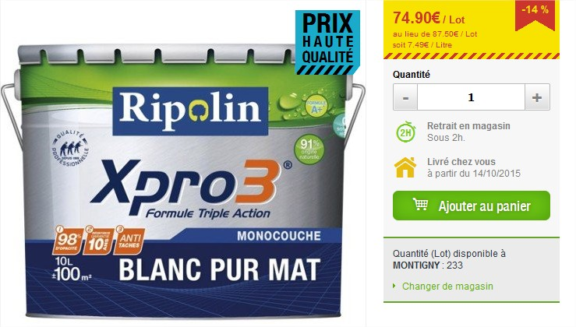 |  | Surface totale à recouvrir = | 83.43
 |  |  |  | Rendement : 10L pour 100m2
 |  |  |  | Nb de litres de peinture Ripolin = | 8.34
 |  |  |  | Contenance de 1 pot : 10L
 |  |  |  | Nb de pots = | 1

Surfaces à recouvrir avec la Peinture "Luxens"
Pièce | Murs | Longueur en cm | Largeur en cm | Surface en cm2 | Surface en m2
Entrée | 1 | 160 | 250 | 40000 | 4
" | 2 | 160 | 250 | 40000 | 4
" | 3 | 400 | 250 | 100000 | 10
" | 4 | 400 | 250 | 100000 | 10
Salle de bain | 1 | 400 | 250 | 100000 | 10
" | 2 | 400 | 250 | 100000 | 10
" | 3 | 242 | 250 | 60500 | 6.05
" | 4 | 242 | 250 | 60500 | 6.05
Surfaces à décompter
Ouvertures | Murs | Longueur en cm | Largeur en cm | Surface en cm2 | Surface en m2
Entrée | 1 | 213.7 | 91.4 | 19532.18 | 1.95
" | 2 | 213.7 | 91.4 | 19532.18 | 1.95
" | 3 | 205 | 112.8 | 23124 | 2.31
" | 4 | 205.7 | 77.1 | 15859.47 | 1.59
Salle de bain | 1 | 134 | 91 | 12194 | 1.22
" | 2 | 213.7 | 91.4 | 19532.18 | 1.95
 |  | 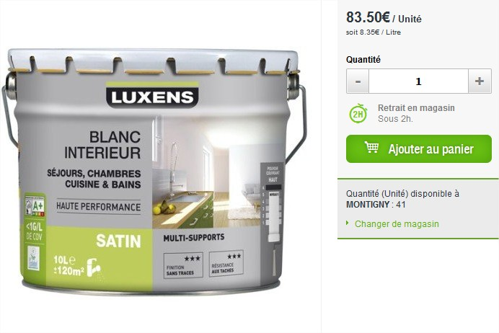 |  | Surface totale à recouvrir = | 49.12
 |  |  |  | Rendement : 10L pour 120m2
 |  |  |  | Nb de litres de peinture Luxens = | 4.09
 |  |  |  | Contenance de 1 pot : 10L
 |  |  |  | Nb de pots = | 1

